Minőségi világos d.sör
KEDVELTSÉGI RANGSOR | TERMÉK FOTÓ * | TERMÉK NEVE | NETTÓ TÉRFOGAT (liter) | ÁR * (Ft/l) | JELÖLÉSEN FELTÜNTETETT GYÁRTÓ/FORGALMAZÓ * | JELÖLÉSEN FELTÜNTETETT ÖSSZETEVŐK | ALKOHOL-TARTALOM (% (V/V)) | JELÖLÉSEN FELTÜNTETETT EGYÉB INFORMÁCIÓK/ ERJESZTÉS | HATÓSÁGI MINTAVÉTEL HELYE | KEDVELTSÉGI VIZSGÁLAT |  |  |  |  |  |  | HATÓSÁGI ANALITIKAI VIZSGÁLAT
 |  |  |  |  |  |  |  |  |  | KÜLSŐ MEGJELENÉS | ILLAT | ÍZ | ÍZ HARMÓNIA | RECENCIA | KESERŰSÉG | ÖSSZESÍTETT PONTSZÁM | SŰRŰSÉG (g/cm3) | ALKOHOL-TARTALOM (% (v/v)) | EREDETI EXTRAKT-TARTALOM (%(Plato)) | VALÓDI EXTRAKT-TARTALOM (%(m/m)) | ENERGIA (kJ/100ml) | SZÍN (EBC egység) | SZÉNDIOXID-TARTALOM (g/l) | TÉNYLEGES ERJEDÉS (%) | OCHRATOXIN-A (µg/l)
1 | 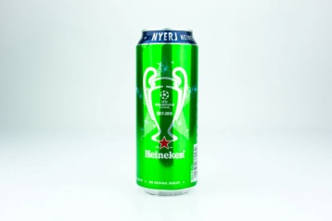 | Heineken Minőségi világos sör | 0.5 | 607 | Gy: Heineken Hungária Sörgyárak Zrt. 9400 Sopron, Vándor S. u. 1. | Víz, árpamaláta,komló kivonat. | 5 | Készült a speciális "A" sörélesztő felhasználásával. | Metro Kereskedelmi Kft. - Metro Budaörs 2040 Budaörs, Keleti utca 3. | 8.59 | 9.99 | 21.37 | 20.00 | 11.82 | 13.58 | 85.3 | 1.0058 | 4.99 | 11.39 | 3.77 | 171.11 | 6.2 | 5.01 | 68.25 | > 0,7
2 |  | Budweiser Budvar Premium lager cseh világos sör | 0.5 | 618 | Gy: Budweiser Budvar, N.C. Karolíni Svetlé 4, Csehország F: Carlsberg Hungary Kft. 2040 Budaörs, Neumann J. u. 3. | Forrásvíz, maláta, komló és sörélesztő. | 5 | Lager | Auchan Magyarország Kft. - Auchan Budaörs 2040 Budaörs, Sport utca 2-4. | 7.73 | 9.76 | 20.44 | 19.55 | 11.82 | 13.90 | 83.2 | 1.0071 | 5.04 | 11.78 | 4.11 | 177.54 | 7.8 | 5.14 | 66.52 | > 0,7
3 |  | Pécsi Sör Prémium Lager minőségi világos sör | 0.5 | 437 | Gy: Pécsi Sörfőzde Zrt. 7624 Pécs, Alkotmány u. 94. | Ivóvíz, árpamaláta és komló. | 5 | Lager | Metro Kereskedelmi Kft. - Metro Budaörs 2040 Budaörs, Keleti utca 3. | 8.41 | 9.76 | 19.98 | 20.00 | 11.03 | 13.25 | 82.4 | 1.0068 | 4.89 | 11.45 | 4.00 | 172.26 | 16.0 | 5.19 | 66.46 | > 0,7
3 | 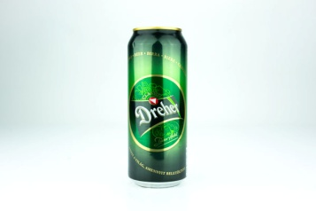 | Dreher Dreher Classic minőségi világos sör | 0.5 | 480 | Gy: Dreher Sörgyárak Zrt. 1106 Budapest, Jászberényi út 7-11. | Víz, árpamaláta, kukoricagríz, komló és komlókivonat. | 5.2 | n.a. | Metro Kereskedelmi Kft. - Metro Budaörs 2040 Budaörs, Keleti utca 3. | 7.56 | 9.53 | 19.98 | 20.00 | 12.08 | 13.25 | 82.4 | 1.0046 | 5.30 | 11.65 | 3.56 | 174.95 | 5.3 | 5.07 | 70.70 | > 0,7
4 |  | Staropramen Minőségi világos sör | 0.5 | 458 | Gy: Borsodi Sörgyár Kft. 3574 Bőcs, Rákóczi u. 81. | Víz, árpamaláta, árpa, komló. | 5.0 | n.a. | Metro Kereskedelmi Kft. - Metro Budaörs 2040 Budaörs, Keleti utca 3. | 6.87 | 9.53 | 20.44 | 20.00 | 11.56 | 12.93 | 81.3 | 1.0063 | 5.06 | 11.64 | 3.93 | 175.23 | 10.0 | 4.87 | 67.63 | > 0,7
5 |  | Gösser Minőségi világos sör | 0.5 | 470 | Gy: Heineken Hungária Sörgyárak Zrt. 9400 Sopron, Vándor S. u. 1. | Víz, árpamaláta, komló, komlókivonat, szén-dioxid. | 5.1 | n.a. | Metro Kereskedelmi Kft. - Metro Budaörs 2040 Budaörs, Keleti utca 3. | 7.21 | 8.60 | 18.59 | 18.18 | 11.82 | 13.58 | 78.0 | 1.0066 | 5.14 | 11.84 | 4.03 | 178.41 | 6.6 | 4.98 | 67.37 | > 0,7
6 | 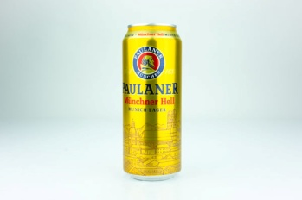 | Paulaner Paulaner Münchner Hell Német világos lager sör | 0.5 | 886 | Gyártó: Paulaner Brauerei Gruppe GmbH & Co. KGaA Ohlmüllerstr. 42, 81541 München, Deutschland F: Ever Drink Kft. 2071 Páty, Mézeshegyi lejtő 3137/1 | Víz,komló, árpamaláta. | 4.9 | Lager | Metro Kereskedelmi Kft. - Metro Ferencváros 1097 Budapest, Gyáli út 35-37. | 8.07 | 9.53 | 18.12 | 16.82 | 10.77 | 12.28 | 75.6 | 1.0064 | 4.99 | 11.54 | 3.93 | 173.55 | 5.7 | 4.79 | 67.30 | > 0,7
7 |  | Soproni 1895 Minőségi világos sör | 0.5 | 438 | Gy: Heineken Hungária Sörgyárak Zrt. 9400 Sopron, Vándor S. u. 1. | Víz, árpamaláta, komló, komlókivonat. | 5.3 | n.a. | Auchan Magyarország Kft. - Auchan Budaörs 2040 Budaörs, Sport utca 2-4. | 7.04 | 7.20 | 17.19 | 18.18 | 10.51 | 13.25 | 73.4 | 1.0070 | 5.09 | 11.83 | 4.09 | 178.21 | 9.1 | 4.97 | 66.80 | > 0,7
8 |  | Pilsner Urquell Pilsner Urquell minőségi világos sör | 0.5 | 594 | Gy: Plzeňský Prazdroj, a.s. U Prazdroje 7, 30497 Plzeň, Cseh Köztársaság F: Dreher Sörgyárak Zrt. 1106 Budapest, Jászberényi út 7-11. | Víz, árpamaláta, komló és komlókivonat. | 4.4 | Original Pilsner Bier | Metro Kereskedelmi Kft. - Metro Budaörs 2040 Budaörs, Keleti utca 3. | 7.38 | 8.36 | 17.66 | 16.82 | 10.77 | 12.28 | 73.3 | 1.0115 | 4.44 | 11.75 | 5.02 | 177.81 | 9.9 | 4.88 | 58.80 | > 0,7
9 | 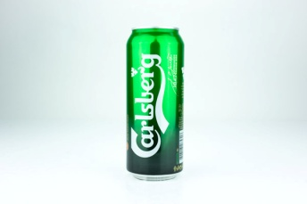 | Carlsberg Carlsberg minőségi világos sör | 0.5 | 538 | Gy: PJSC Carlsberg Ukraine Pyrohivskiy Shliakh str. 137, Kiev, Ukrajina F: Carlsberg Hungary Kft. 2040 Budaörs, Neumann J. u. 3. | Árpamaláta, víz, komló, komlókivonat, sörélesztő. | 5.0 | n.a. | Auchan Magyarország Kft. - Auchan Budaörs 2040 Budaörs, Sport utca 2-4. | 6.53 | 7.90 | 14.87 | 15.91 | 10.51 | 10.99 | 66.7 | 1.0020 | 5.04 | 10.57 | 2.82 | 157.70 | 5.8 | 4.90 | 74.37 | > 0,7
*: Egérrel a cellára mutatva további információ jelenik meg.

Világos dobozos sör
KEDVELTSÉGI RANGSOR | TERMÉK FOTÓ * | TERMÉK NEVE | NETTÓ TÉRFOGAT (liter) | ÁR * (Ft/l) | JELÖLÉSEN FELTÜNTETETT GYÁRTÓ/FORGALMAZÓ * | JELÖLÉSEN FELTÜNTETETT ÖSSZETEVŐK | ALKOHOL-TARTALOM (% (V/V)) | JELÖLÉSEN FELTÜNTETETT EGYÉB INFORMÁCIÓK/ ERJESZTÉS | HATÓSÁGI MINTAVÉTEL HELYE | KEDVELTSÉGI VIZSGÁLAT |  |  |  |  |  |  | HATÓSÁGI ANALITIKAI VIZSGÁLAT
 |  |  |  |  |  |  |  |  |  | KÜLSŐ MEGJELENÉS | ILLAT | ÍZ | ÍZ HARMÓNIA | RECENCIA | KESERŰSÉG | ÖSSZESÍTETT PONTSZÁM | SŰRŰSÉG (g/cm3) | ALKOHOL-TARTALOM (% (v/v)) | EREDETI EXTRAKT-TARTALOM (%) | VALÓDI EXTRAKT-TARTALOM (%(m/m)) | ENERGIA (kJ/100ml) | SZÍN (EBC egység) | SZÉNDIOXID-TARTALOM (g/l) | TÉNYLEGES ERJEDÉS (%) | OCHRATOXIN-A (µg/l)
1 | 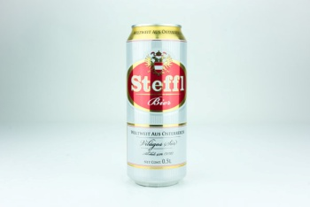 | Steffl Világos sör | 0.5 | 429 | Gy: Heineken Hungária Sörgyárak Zrt. 9400 Sopron, Vándor S. u. 1. | Víz, árpamaláta, kukoricadara, komlókivonat. | 4.2 | n.a. | Metro Kereskedelmi Kft. - Metro Budaörs 2040 Budaörs, Keleti utca 3. | 13.88 | 9.85 | 8.83 | 10.00 | 10.13 | 10.67 | 63.4 | 1.0012 | 4.27 | 9.00 | 2.37 | 133.35 | 6.5 | 5.13 | 74.64 | > 0,7
2 | 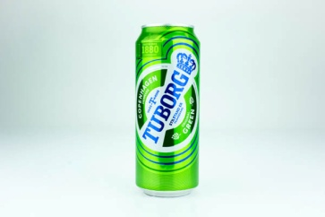 | Tuborg Világos sör | 0.5 | 418 | Gy: Carlsberg Srbija d.o.o. Szerbia F: Carlsberg Hungary Kft. 2040 Budaörs, Neumann J. 3. | Ivóvíz, árpamaláta, kukoricadara és komló. | 4.6 | Lager | Auchan Magyarország Kft. - Auchan Budaörs 2040 Budaörs, Sport utca 2-4. | 7.06 | 7.81 | 10.90 | 12.12 | 6.96 | 7.38 | 52.2 | 1.0031 | 4.60 | 10.03 | 2.94 | 149.55 | 5.9 | 4.96 | 71.76 | > 0,7
3 | 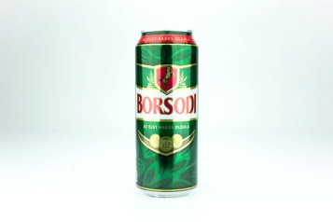 | Borsodi Világos sör | 0.5 | 462 | Gy: Borsodi Sörgyár Kft. 3574 Bőcs,Rákóczi u. 81. | Víz, árpamaláta, kukoricadara, komló. | 4.5 | n.a. | Metro Kereskedelmi Kft. - Metro Budaörs 2040 Budaörs, Keleti utca 3. | 10.72 | 7.06 | 7.62 | 8.08 | 8.35 | 8.41 | 50.2 | 1.0037 | 4.55 | 10.11 | 3.09 | 150.80 | 5.6 | 5.08 | 70.51 | > 0,7
4 | 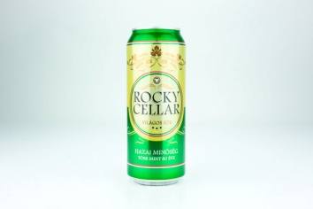 | Rocky Cellar Rocky Cellar világos sör | 0.5 | 338 | Gy: Dreher Sörgyárak Zrt. 1106 Budapest, Jászberényi út 7-11. | Víz, árpamaláta, kukoricagríz, komló és komlókivonat. | 4.0 | n.a. | Auchan Magyarország Kft. - Auchan Budaörs 2040 Budaörs, Sport utca 2-4. | 10.96 | 6.88 | 6.58 | 6.54 | 7.95 | 7.79 | 46.7 | 0.9990 | 3.85 | 7.67 | 1.63 | 112.57 | 6.2 | 5.16 | 79.35 | > 0,7
5 |  | Krušovice Eredeti cseh import világos sör | 0.5 | 581 | Gy: Heineken Česká republika, a.s. U Pivovaru 1, 270 53 Krušovice, Česká Republika F: Heineken Hungária Sörgyárak Zrt. 9400 Sopron, Vándor S. u. 1. | Víz, Árpamaláta, komló, komló készítmények. | 4.2 | n.a. | Metro Kereskedelmi Kft. - Metro Budaörs 2040 Budaörs, Keleti utca 3. | 10.23 | 6.32 | 6.58 | 7.12 | 8.15 | 7.59 | 46.0 | 1.0063 | 4.33 | 10.31 | 3.66 | 154.38 | 12.0 | 4.56 | 65.70 | > 0,7
6 | 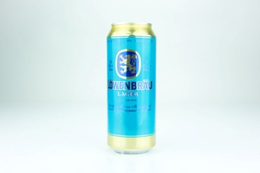 | Löwenbräu Löwenbräu -Világos sör | 0.5 | 378 | Gy: Borsodi Sörgyár Kft. 3574 Bőcs,Rákóczi u. 81. F: Borsodi Sörgyár Kft. 3574 Bőcs,Rákóczi u. 81. | Ivóvíz, árpamaláta, kukoricadara, komló. | 4.0 | Lager | Auchan Magyarország Kft. - Auchan Budaörs 2040 Budaörs, Sport utca 2-4. | 11.21 | 6.69 | 5.88 | 6.35 | 7.75 | 7.38 | 45.3 | 1.0033 | 4.04 | 9.07 | 2.82 | 134.77 | 5.6 | 4.89 | 69.96 | > 0,7
7 | 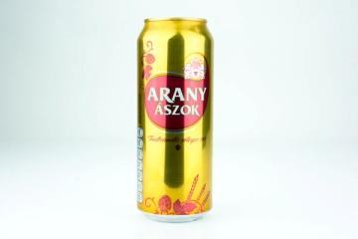 | Arany Ászok Tradicionális világos sör Arany Ászok világos sör | 0.5 | 429 | Gy: Dreher Sörgyárak Zrt. 1106 Budapest, Jászberényi út 7-11. | Víz, árpamaláta, kukoricagríz, komló és komlókivonat. | 4.3 | n.a. | Metro Kereskedelmi Kft. - Metro Budaörs 2040 Budaörs, Keleti utca 3. | 9.50 | 6.51 | 5.88 | 6.92 | 6.96 | 7.59 | 43.4 | 1.0049 | 4.39 | 10.08 | 3.33 | 150.65 | 5.7 | 5.21 | 68.16 | > 0,7
8 | 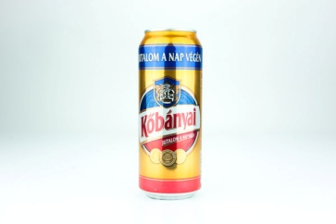 | Kőbányai Kőbányai Sör - világos sör | 0.5 | 378 | Gy: Dreher Sörgyárak Zrt. 1106 Budapest, Jászberényi út 7-11. | Víz, árpamaláta, kukoricagríz, komló és komlókivonat. | 4.3 | n.a. | Metro Kereskedelmi Kft. - Metro Budaörs 2040 Budaörs, Keleti utca 3. | 9.74 | 5.58 | 5.37 | 6.15 | 7.55 | 7.38 | 41.8 | 1.0034 | 4.43 | 9.80 | 2.96 | 145.99 | 5.3 | 5.10 | 70.90 | > 0,7
9 | 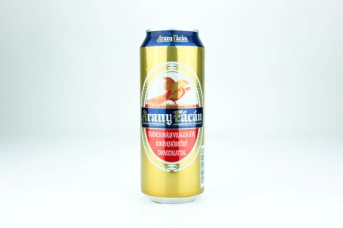 | Arany Fácán Tradicionális világos sör | 0.5 | 338 | Gy: Heineken Hungária Sörgyárak Zrt. 9400 Sopron, Vándor S. u. 1. | Víz, árpamaláta, kukoricadara, komlókivonat. | 4 | n.a. | Metro Kereskedelmi Kft. - Metro Budaörs 2040 Budaörs, Keleti utca 3. | 9.74 | 5.39 | 5.88 | 6.15 | 6.56 | 6.97 | 40.7 | 1.0017 | 4.08 | 8.76 | 2.41 | 129.75 | 6.4 | 5.03 | 73.38 | > 0,7
10 | 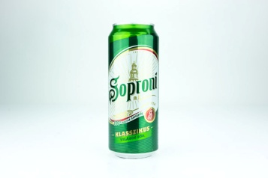 | Soproni Klasszikus világos sör Világos sör | 0.5 | 467 | Gy: Heineken Hungária Sörgyárak Zrt. 9400 Sopron, Vándor S. u. 1. | Víz, árpamaláta, kukoricadara, komló, komlókivonat. | 4.5 | n.a. | Metro Kereskedelmi Kft. - Metro Budaörs 2040 Budaörs, Keleti utca 3. | 9.74 | 5.21 | 5.02 | 5.77 | 7.15 | 6.36 | 39.3 | 1.0048 | 4.49 | 10.26 | 3.35 | 153.42 | 6.6 | 5.02 | 68.50 | > 0,7
*: Egérrel a cellára mutatva további információ jelenik meg.

